Controles
Num | Control | Descripción | Cómo se implementó | ISO 27001 | NIST CSF | CIS Controls
1 | Politica de uso de los controles criptográficos | Se debe desarrollar e implementar una política sobre el uso de los controles criptográficos para proteger la información. | Se implementó el comando service password-encryption y se estableció una contraseña para el modo privilegiado con enable secret reinaldousach, la contraseña aparece como $1$mERr$5lDkEemF2NjMbIEO7rxaK0 | A.10.1.1 | PR.DS-01 | 3.6
2 | Centralice la autenticación, la autorización y la auditoria de red | Se centraliza la red con el modelo AAA (Autenticación, Autorización y Auditing) para el ingreso de usuarios | Se implementó el modelo AAA en donde los usuarios pueden acceder con un nombre de usuario y una contraseña otorgada, la cual se va a buscar al Server, y si se encuentra, se otorga acceso | A.9.4.2 | PR.AA-01 | 12.5
3 | Gestión de privilegios de acceso | La asignación y el uso de privilegios de acceso debe ser restringida y controlada. Los usuarios tienen acceso a diferentes permisos según su rol o nivel de privilegio. | Se crea un usuario admin con privilegios de nivel 15 que accede con la contraseña reinaldousach y un usuario operador con privilegios de nivel 5 que accede con la contraseña reinaldo | A.9.2.3 | PR.AA-05 | 6.8
4 | Acceso a las redes y a los servicios de red | Únicamente se debe proporcionar a los usuarios el acceso a las redes y a los servicios en red para cuyo uso hayan sido específicamente autorizados | Se implementó el protocolo 802.1x que otorga acceso a la red solo a los usuarios autorizados (registrados) en el servidor. | A.9.1.2 | PR.AA-03 | 12.6
5 | Sincronización del reloj | Los relojes de todos los sistemas de tratamiento de información dentro de una organización o de un dominio de seguridad deben estar sincronizados con una fuente de tiempo precisa y acordada | Se configura la hora y la zona horaria de los switch para que se sincronicen automaticamente con el router para que los dispositivos tengan la misma hora | A.12.4.4 | PR.PS-04 | 8.4
6 | Controles de red | Las redes deben ser gestionadas y controladas para proteger la información en los sistemas y aplicaciones | Se implementó seguridad de puerto para controlar el acceso restringiendo el uso de puertos físicos en SW1 para permitir un PC específico a través de la su MAC, si se intenta conectar otro PC con una MAC no autorizada, se bloquea antes de realizar la autenticación | A.13.1.1 | PR.AA-06 | 4.2 | 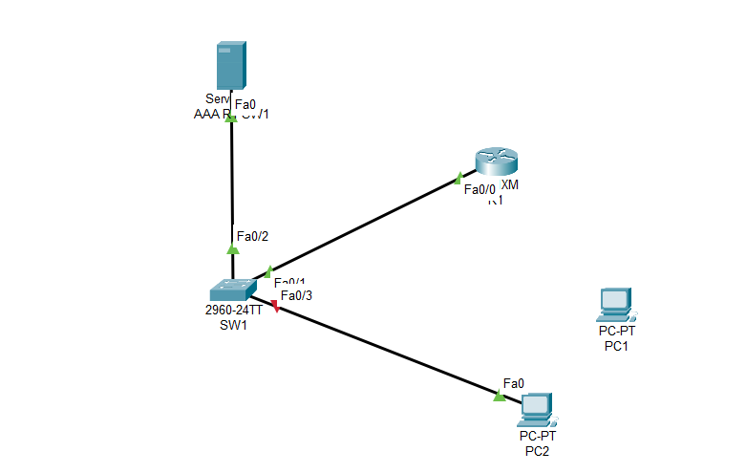
7 | Políticas y procedimientos de intercambio de información | Se establecen políticas, procedimientos y controles que protejan el intercambio de información a través del uso de todo tipo de recursos de comunicación | Se configuró SSH y se desactivó Telnet en el dispositivo de red para permitir acceso remoto seguro e intercambio de información | A.13.2.1 | PR.AA-03 | 12.3
8 | Configurar el bloqueo automático de sesiones en activos empresariales | Configurar el bloqueo automático de sesiones en los activos de la empresa después de un período definido de inactividad. Para los sistemas operativos de propósito general, el período no debe exceder los 15 minutos. Para dispositivos móviles de usuario final, el período no debe exceder los 2 minutos. | Se configura el cierre de sesiones activas a la hora de acceder desde PC0 o PC1 con Switch10(config-line)#exec-timeout 5 0 lo cual cierra la sesión luego de 5 minutos de inactividad obteniendo el mensaje: [Connection to 192.168.1.1 closed by foreign host] | A.11.2.8 | PR.IR-01 | 4.3
9 | Recopilar registros de auditoría | Se debe registrar, proteger y revisar periódicamente las actividades de los usuarios, excepciones, fallos y eventos de seguridad de la información | Se habilitan marcas de tiempo con el comando service timestamps log datetime msec para registrar eventos en el router, como cambios de configuración o ingresos. Se captura la hora y las acciones realizadas | A.12.4.1 | DE.CM-03 | 8.5
10 | Protección de la información del registro | Los dispositivos de registro y la información del registro deben estar protegidos contra manipulaciones indebidas y accesos no autorizados | Se implementó un banner de advertencia con el comando banner motd configurando un mensaje de advertencia para ingresos no autorizados al registro de dispositivos | A.12.4.2 | PR.DS-01 | 8.1

